Sheet1
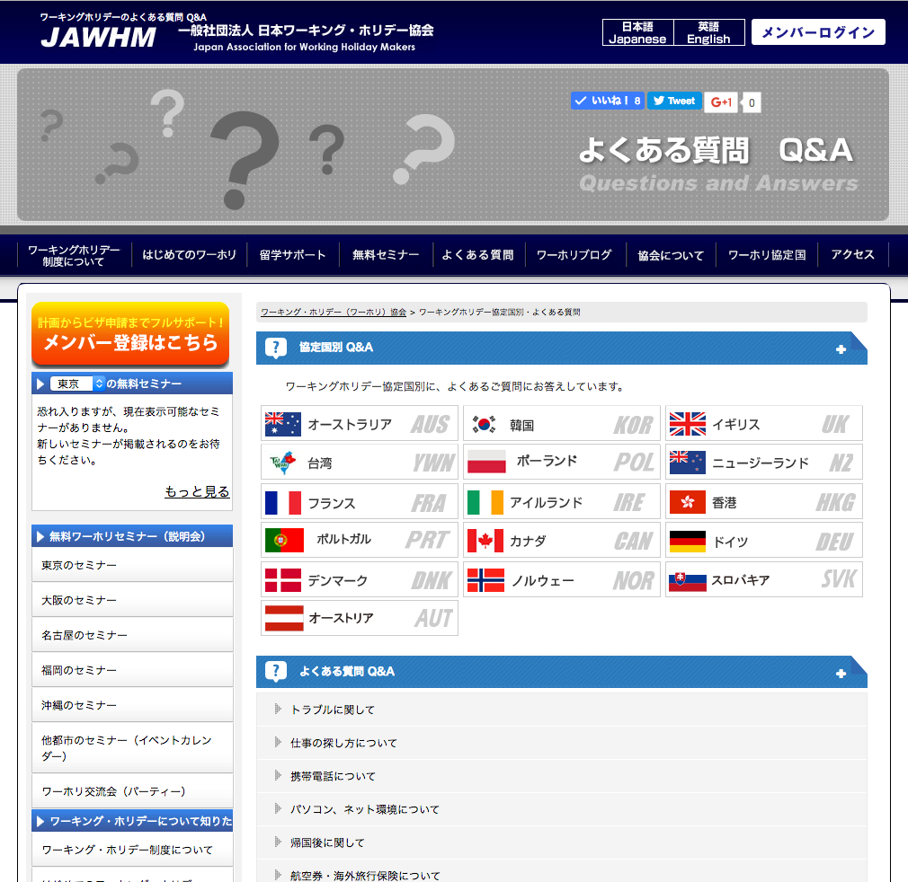

入力されたキーワードに一致するＱＡの質問を表示する。

＞ キーワードから検索

キーワードから検索
キーワードから検索

検索
セミナー 持ち物
検索

複数語で検索を行う場合は、単語と単語の間をスペースで区切ってください。
複数語で検索を行う場合は、単語と単語の間をスペースで区切ってください。

最近多いご質問
ＱＡ検索結果
すこし、明るい色に変更

アコーディオン

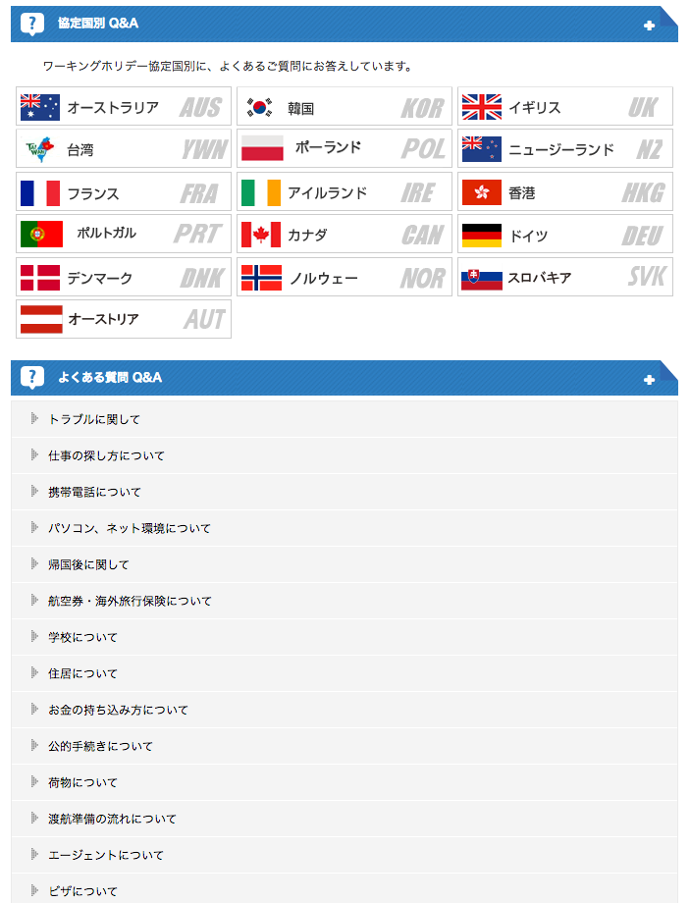
ブログ検索結果

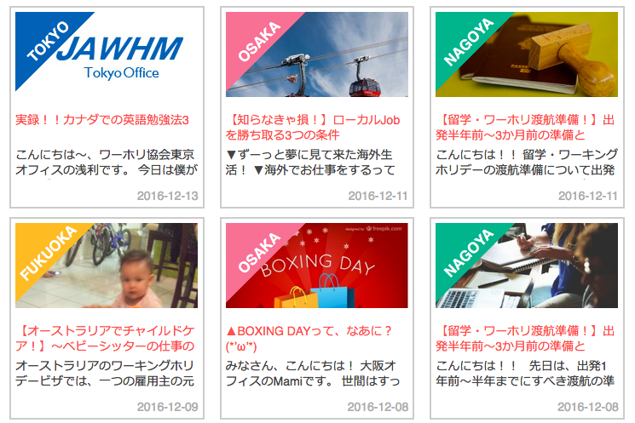
すこし、明るい色に変更

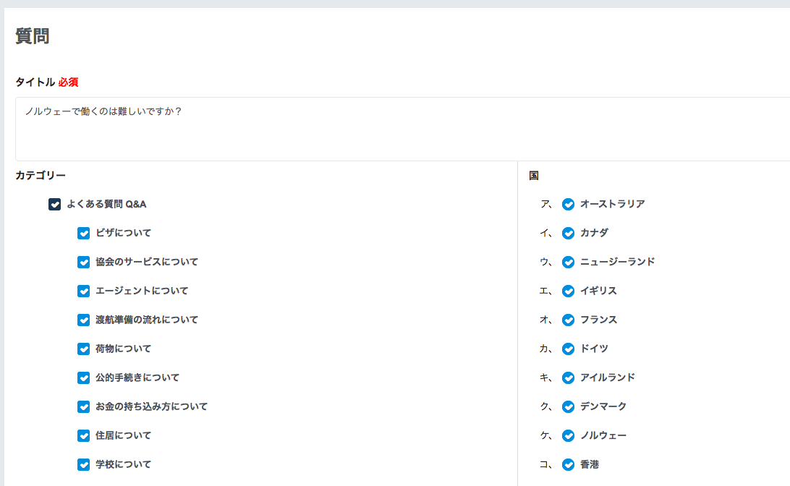

この質問を「最近多い質問」に表示する

